6_製図ページ
6. 製図ページ（製図ツールの組み込み） |  |  |  |  |  |  |  |  |  | ◀ 目次へ
既存の製図ツールをアプリの1ページとして組み込み、図面を依頼書と一緒にアプリへ保存する。

■ 1. 組み込む製図ツール
項目 | 内容
どんな物か | ブラウザで動く製図ツール（HTMLとJavaScriptでできている）。インストール不要。
描けるもの | 直線・連続線・矩形・円・円弧・楕円・スプライン・文字・ねじ穴、寸法（長さ・φ・R・角度・C面取り）、引出線、表面粗さ記号、幾何公差、ハッチング、バルーン、部品表
用紙・表題欄 | A2〜A4・B3〜B5、縦横、縮尺。表題欄に図番・図名・尺度・用紙・材質・作成者・日付
図面データの形式 | JSON形式。中に「製図ツールの図面であること（format: seizu-tool）」と「データの版（version: 1）」が書かれている。線・寸法・用紙・表題欄など、描き直せるデータがすべて入っている。
書き出し | 印刷（PDF保存も可）、SVG（画像）、JSON（ファイル）

製図ページの画面（製図ツールの画面をそのまま組み込む） |  |  |  |  |  | 印刷・閲覧したときの図面
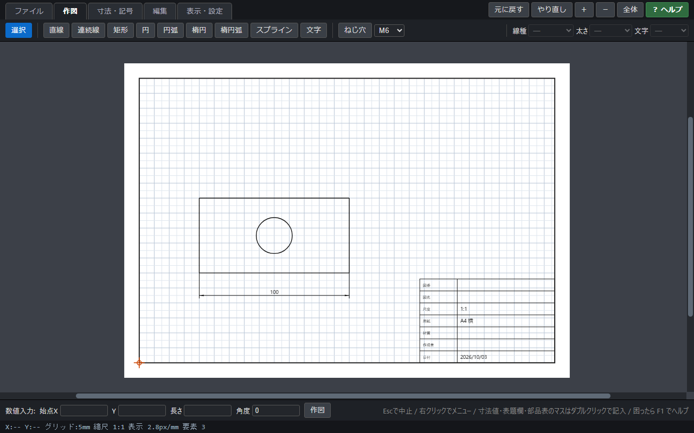 |  |  |  |  |  | 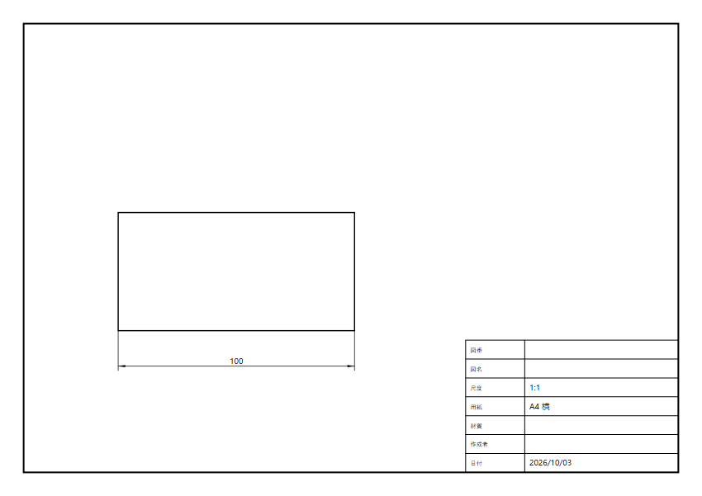

■ 2. 組み込み方
項目 |  |  | 内容
ページとして配信する |  |  | 製図ツールのHTML・JavaScriptを、アプリの1ページ（S06 製図ページ）として社内サーバーから配信する。社員はアプリから開くだけで、配布や更新の作業は不要。
「開く・保存」をアプリにつなぐ |  |  | 製図ツールの「開く・保存」部分を、パソコンのファイルではなくアプリ（データベース）とやり取りするように変更する。描いた図面は「依頼書に保存」で依頼書と一緒に保存する。
既存の図面の読み込み |  |  | 以前に製図ツールで保存した図面（.json）は、依頼書入力（S05）の「ファイルから読み込む」で取り込む。共有フォルダのファイルも選べる。
閲覧と編集の切り替え |  |  | 依頼者は自分の依頼の図面を作成・編集する。承認者・回覧先は閲覧と印刷だけ。設備メンバーは閲覧に加え、製作用に直した図面を「版2」として保存できる。
図面データの保存 |  |  | JSONのままデータベースに保存する。1件の依頼に10枚まで、1枚5MBまで。

■ 3. 図面データの流れ
① 製図ページで描く （依頼者・S06） | ▶ | ② 「依頼書に保存」 （アプリに保存） | ▶ | ③ アプリがチェック （形式・大きさ） | ▶ | ④ 承認画面に 縮小表示（S12） | ▶ | ⑤ クリックで製図ページ （閲覧・印刷） | ▶ | ⑥ 設備側で版2を保存 （製作用・S06）
※ 承認したときの図面がアプリに残るため、後から「どの図面で承認したか」を確認できる。

■ 4. アプリが図面に対して行うこと
内容 |  | 説明
保存時のチェック |  | 製図ツールの図面か（format・version）、大きさ（5MBまで）、壊れていないかを確認する。違うときは「製図ツールの図面ファイルではありません」などと表示して保存しない。
縮小表示 |  | 依頼書入力（S05）・依頼の詳細（S11）・承認（S12）・依頼書詳細（S15）に図面を縮小表示する。クリックで製図ページを開く。
表題欄の読み取り |  | 図名を件名に自動で入れる（件名が空欄のとき・変更可）。図番・材質を詳細画面に表示する。
部品表の読み取り |  | 部品表（品名・数量・材質）を依頼書詳細（S15）に表示し、見積り・買い入れの参考にする。
版の管理 |  | 依頼者の原図（版1）は変更せず、設備側の修正版を版2・版3…として追加で保存する。
安全対策 |  | 図面の中の文字に悪意のある命令が書かれていても実行されないよう、表示時に無害化する。保存時にJSONの形もチェックする。
製図ツールの改修時 |  | 製図ツールを改修したときは、検証環境で既存の図面が正しく開けることを確認してから本番に反映する。データの版（version）が変わる改修では、古い版の図面も開けるようにする。

